基础数据
19DX101-1 表14.2 同轴电缆规格 |  |  | 19DX101-1 表6.55 0.45/0.75KV BV、BV-105、ZR-BV、NH-BV、WDZ-BYJ(F)、WDZN-BYJ(F)、WDZ-GYJS(F)、WDZN-GYJS(F)电线外径与截面积关系表 |  |  |  | 19DX101-1 表6.61 管材规格 |  |  |  |  |  |  |  |  |  | 常用桥架规格
电缆型号 | 最大外径 （mm） | 电缆截面积 （mm2） | 线缆型号 0.45/0.75KV |  | 参考外径 （mm） | 电缆截面积 （mm2） | 管材种类 （标注代号） | 公称口径 （mm） | 外径 （mm） | 最小公称壁厚 （mm） | 内径 （mm） | 内孔截面积 （mm2） | 电线电缆可占用内孔截面积（mm2） |  |  |  | 桥架规格 | 宽 （mm） | 高 （mm） | 截面积（mm2）
SYV-75-5 | 7.5 | 44 | BV、BV-105、ZR-BV、NH-BV、WDZ-BYJ(F)、WDZN-BYJ(F)、WDZ-GYJS(F)、WDZN-GYJS(F) | 1.0 | 3.1 | 8 |  |  |  |  |  |  | 40% | 33% | 27.50% | 22%
SYV-75-7 | 11.6 | 106 |  | 1.5 | 3.8 | 11 | 低压流体输送用焊接钢管 （SC） | DN15 | 21.3 | 2.2 | 16.9 | 224 | 89 | 73 | 61 | 49 | 50*50 | 50 | 50 | 2500
SYV-75-9 | 12.6 | 125 |  | 2.5 | 4.4 | 15 |  | DN20 | 26.9 | 2.2 | 22.5 | 397 | 158 | 131 | 109 | 87 | 100*50 | 100 | 50 | 5000
SYV-75-12 | 15.4 | 186 |  | 4 | 4.9 | 19 |  | DN25 | 33.7 | 2.5 | 28.7 | 646 | 258 | 213 | 177 | 142 | 100*100 | 100 | 100 | 10000
SYWV-75-5 | 7.5 | 44 |  | 6 | 5.4 | 23 |  | DN32 | 42.4 | 2.5 | 37.4 | 1098 | 439 | 362 | 301 | 241 | 150*100 | 150 | 100 | 15000
SYWV-75-7 | 10.6 | 88 |  | 10 | 7.0 | 38 |  | DN40 | 48.3 | 2.75 | 42.8 | 1437 | 574 | 474 | 395 | 316 | 200*100 | 200 | 100 | 20000
SYWV-75-9 | 12.6 | 125 |  | 16 | 8.1 | 52 |  | DN50 | 60.3 | 3.0 | 54.3 | 2314 | 925 | 763 | 636 | 509 | 300*100 | 300 | 100 | 30000
SYWLV-75-9 | 12.6 | 125 |  | 25 | 10.2 | 82 |  | DN65 | 76.1 | 3.0 | 70.1 | 3857 | 1542 | 1272 | 1060 | 848 | 400*100 | 400 | 100 | 40000
SYWLV-75-12 | 15.4 | 186 |  | 35 | 11.7 | 107 |  | DN80 | 88.9 | 3.25 | 82.4 | 5329 | 2131 | 1758 | 1465 | 1172 | 300*150 | 300 | 150 | 45000
SYDLY-75-9 | 11.9 | 111 |  | 50 | 13.9 | 152 |  | DN100 | 114.3 | 3.25 | 107.8 | 9122 | 3648 | 3010 | 2508 | 2006 | 500*100 | 500 | 100 | 50000
SYDLY-75-12 | 15.0 | 177 |  | 70 | 16.0 | 201 |  | DN125 | 139.7 | 3.5 | 132.7 | 13823 | 5529 | 4561 | 3801 | 3041 | 300*200 | 300 | 200 | 60000
SYDLY-75-14 | 16.7 | 219 |  | 95 | 18.2 | 260 |  | DN150 | 165.1 | 3.5 | 158.1 | 19621 | 7848 | 6474 | 5395 | 4316 | 400*150 | 400 | 150 | 60000
19DX101-1 表14.3 HYA型电话电缆规格 |  |  |  | 120 | 20.2 | 320 |  | DN200 | 219.1 | 4.0 | 211.1 | 34982 | 13992 | 11544 | 9620 | 7696 | 600*100 | 600 | 100 | 60000
电缆型号 | 最大外径 （mm） | 电缆截面积 （mm2） |  | 150 | 22.5 | 397 | 套接紧定式钢管 （JDG） CECS 120:2007 | Φ16 | 16 | 1.5 | 13 | 132 | 53 | 43 | 36 | 29 | 500*150 | 500 | 150 | 75000
HYA-5*2*0.5 | 11.5 | 104 |  | 185 | 24.9 | 487 |  | Φ20 | 20 | 1.6 | 16.8 | 222 | 88 | 73 | 61 | 49 | 400*200 | 400 | 200 | 80000
HYA-10*2*0.5 | 12.5 | 123 |  | 240 | 28.4 | 633 |  | Φ25 | 25 | 1.6 | 21.8 | 373 | 149 | 123 | 103 | 82 | 800*100 | 800 | 100 | 80000
HYA-15*2*0.5 | 14.5 | 165 | 19DX101-1 表6.56 电力电缆外径与截面积关系表 |  |  |  |  | Φ32 | 32 | 1.6 | 28.8 | 651 | 260 | 215 | 179 | 143 | 600*150 | 600 | 150 | 90000
HYA-20*2*0.5 | 15.0 | 177 | 线缆型号 0.6/1KV |  | 参考外径 （mm） | 电缆截面积 （mm2） |  | Φ40 | 40 | 1.6 | 36.8 | 1063 | 425 | 351 | 292 | 234 | 500*200 | 500 | 200 | 100000
HYA-25*2*0.5 | 16.0 | 201 | YJV、YJLV、ZR-YJV、WDZ-YJ(F)E | 5*2.5 | 13.5 | 143 |  | Φ50 | 50 | 1.6 | 46.8 | 1719 | 687 | 567 | 472 | 378 | 1000*100 | 1000 | 100 | 100000
HYA-30*2*0.5 | 17.0 | 227 |  | 5*4 | 14.8 | 172 | 聚氯乙烯硬质电线管 （PC） GA 305-2001 | Φ16 | 16 | 1.9 | 12.2 | 117 | 47 | 39 | 32 | 26 | 600*200 | 600 | 200 | 120000
HYA-50*2*0.5 | 20.0 | 314 |  | 5*6 | 16.1 | 204 |  | Φ20 | 20 | 2.1 | 15.8 | 196 | 78 | 65 | 54 | 43 | 800*150 | 800 | 150 | 120000
HYA-100*2*0.5 | 25.5 | 511 |  | 5*10 | 19.6 | 302 |  | Φ25 | 25 | 2.2 | 20.6 | 333 | 133 | 110 | 92 | 73 | 1000*150 | 1000 | 150 | 150000
HYA-200*2*0.5 | 32.5 | 830 |  | 5*18 | 22.4 | 394 |  | Φ32 | 32 | 2.7 | 26.6 | 556 | 222 | 183 | 153 | 122 | 800*200 | 800 | 200 | 160000
HYA-300*2*0.5 | 38.0 | 1134 |  | 4*25+1*16 | 26.2 | 539 |  | Φ40 | 40 | 2.8 | 34.4 | 929 | 371 | 307 | 255 | 204 | 1000*200 | 1000 | 200 | 200000
HYA-400*2*0.5 | 43.5 | 1486 |  | 4*35+1*16 | 28.8 | 651 |  | Φ50 | 50 | 3.4 | 43.2 | 1465 | 586 | 483 | 402 | 322
HYA-500*2*0.5 | 47.5 | 1772 |  | 4*50+1*25 | 33.4 | 876 | 聚氯乙烯半硬质电线管 （FPC） | Φ16 | 16 | 2 | 12 | 113 | 45 | 37 | 31 | 25 | GB 51348-2019 《民用建筑电气设计标准》26.5.7
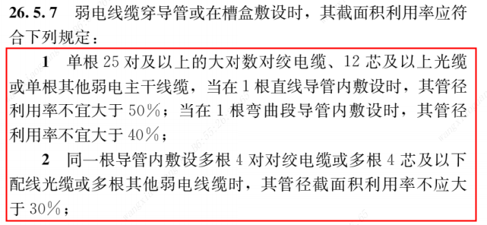
19DX101-1 表14.4 HYAT型电话电缆规格 |  |  |  | 4*70+1*35 | 38.8 | 1182 |  | Φ20 | 20 | 2 | 16 | 201 | 80 | 66 | 55 | 44
电缆型号 | 最大外径 （mm） | 电缆截面积 （mm2） |  | 4*95+1*50 | 44.1 | 1527 |  | Φ25 | 25 | 2.5 | 20 | 314 | 125 | 104 | 86 | 69
HYAT-5*2*0.5 | 12.5 | 123 |  | 4*120+1*70 | 49.5 | 1924 |  | Φ32 | 32 | 3 | 26 | 531 | 212 | 175 | 146 | 117
HYAT-10*2*0.5 | 14.0 | 154 |  | 4*150+1*70 | 54.1 | 2298 |  | Φ40 | 40 | 3 | 34 | 907 | 363 | 299 | 250 | 200
HYAT-15*2*0.5 | 16.0 | 201 |  | 4*185+1*95 | 60.5 | 2873 |  | Φ50 | 50 | 3 | 44 | 1519 | 608 | 502 | 418 | 335
HYAT-20*2*0.5 | 17.0 | 227 |  | 4*240+1*120 | 68.2 | 3651 | 19DX101-1 表14.36 聚氯乙烯（PVC-U）实壁管管材规格
HYAT-25*2*0.5 | 18.0 | 254 | VV、VLV、NH-YJV、WDZN-YJ(F)E | 5*2.5 | 15.2 | 181 | 管材种类 （标注代号） | 公称口径 （mm） | 外径 （mm） | 壁厚 （mm） | 内径 （mm） | 内孔截面积 （mm2） | 内孔%时截面积（mm2）
HYAT-30*2*0.5 | 19.5 | 299 |  | 5*4 | 17.8 | 249 |  |  |  |  |  |  | 40% | 33% | 27.5% | 22%
HYAT-50*2*0.5 | 23.0 | 415 |  | 5*6 | 19.2 | 289 | 聚氯乙烯（PVC-U） | Φ40 | 40 | 1.6 | 36.8 | 1064 | 425 | 351 | 292 | 234
HYAT-100*2*0.5 | 29.0 | 661 |  | 5*10 | 22.8 | 408 |  | Φ50 | 50 | 1.6 | 46.8 | 1720 | 688 | 568 | 473 | 378
HYAT-200*2*0.5 | 38.5 | 1164 |  | 5*18 | 25.8 | 523 |  | Φ63 | 63 | 1.8 | 59.4 | 2771 | 1108 | 914 | 762 | 610
HYAT-300*2*0.5 | 45.5 | 1626 |  | 4*25+1*16 | 30.1 | 711 |  | Φ75 | 75 | 2.8 | 69.4 | 3783 | 1513 | 1248 | 1040 | 832
HYAT-400*2*0.5 | 52.0 | 2124 |  | 4*35+1*16 | 32.7 | 839 |  | Φ90 | 90 | 2.2 | 85.6 | 5755 | 2302 | 1899 | 1583 | 1266
HYAT-500*2*0.5 | 56.5 | 2507 |  | 4*50+1*25 | 37.7 | 1116 |  | Φ100 | 100 | 2.6 | 94.8 | 7058 | 2823 | 2329 | 1941 | 1553 | GB 51348-2019 《民用建筑电气设计标准》8.3.3
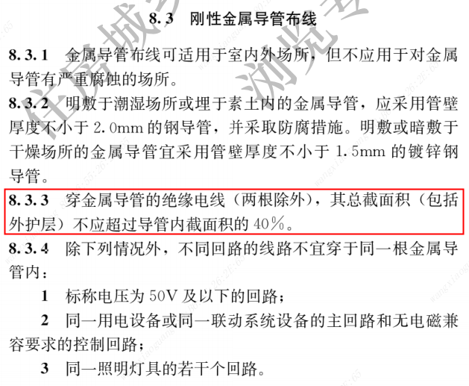
19DX101-1 表14.5 光缆规格 |  |  |  | 4*70+1*35 | 41.9 | 1378 |  | Φ110 | 110 | 2.8 | 104.4 | 8560 | 3424 | 2825 | 2354 | 1883
规格 | 参考外径 （mm） | 电缆截面积 （mm2） |  | 4*95+1*50 | 47.6 | 1779 |  | Φ125 | 125 | 3.3 | 118.4 | 11010 | 4404 | 3633 | 3028 | 2422
2芯室内型 | 5.1 | 20 |  | 4*120+1*70 | 52.0 | 2123 |  | Φ140 | 140 | 3.5 | 133.0 | 13893 | 5557 | 4585 | 3821 | 3056
4芯室内型 | 5.6 | 25 |  | 4*150+1*70 | 56.8 | 2533 |  | Φ160 | 160 | 3.8 | 152.4 | 18241 | 7297 | 6020 | 5016 | 4013
6芯室内型 | 5.9 | 27 |  | 4*185+1*95 | 63.0 | 3116 | 注：表中的数据引自《地下通信管道用塑料管 第2部分：实壁管》YD/T 841.2-2016
8芯室内型 | 6.1 | 29 |  | 4*240+1*120 | 70.7 | 3924 | 19DX101-1 表14.37 聚乙烯（PE）实壁管管材规格
12芯室内型 | 7.0 | 38 | YJV22、YJLV22 | 5*2.5 | 17.0 | 227 | 管材种类 （标注代号） | 公称口径 （mm） | 外径 （mm） | 壁厚 （mm） | 内径 （mm） | 内孔截面积 （mm2） | 内孔%时截面积（mm2）
24芯室内型 | 14.8 | 172 |  | 5*4 | 18.3 | 263 |  |  |  |  |  |  | 40% | 33% | 27.5% | 22%
48芯室内型 | 18.3 | 263 |  | 5*6 | 19.7 | 305 | 聚乙烯（PE） | Φ25 | 25 | 1.8 | 21.4 | 360 | 144 | 119 | 99 | 79
72/96芯室内型 | 22.0 | 380 |  | 5*10 | 23.2 | 423 |  | Φ32 | 32 | 1.8 | 28.4 | 633 | 253 | 209 | 174 | 139
144芯室内型 | 26.1 | 535 |  | 5*18 | 26.0 | 531 |  | Φ40 | 40 | 2.0 | 36.0 | 1018 | 407 | 336 | 280 | 224
2~24芯室外型 | 13.3 | 139 |  | 4*25+1*16 | 30.4 | 725 |  | Φ50 | 50 | 2.1 | 45.8 | 1647 | 659 | 544 | 453 | 362
48/72芯室外型 | 13.9 | 152 |  | 4*35+1*16 | 34.1 | 913 |  | Φ63 | 63 | 2.3 | 58.4 | 2679 | 1071 | 884 | 737 | 589
96芯室外型 | 15.8 | 196 |  | 4*50+1*25 | 38.7 | 1176 |  | Φ75 | 75 | 2.5 | 70.0 | 3848 | 1539 | 1270 | 1058 | 847
144芯室外型 | 20.0 | 314 |  | 4*70+1*35 | 44.2 | 1534 |  | Φ90 | 90 | 2.8 | 84.4 | 5595 | 2238 | 1846 | 1539 | 1231
19DX101-1 表14.6 4对对绞电缆规格 |  |  |  | 4*95+1*50 | 49.8 | 1947 |  | Φ100 | 100 | 3.8 | 92.4 | 6706 | 2682 | 2213 | 1844 | 1475
规格 | 参考外径 （mm） | 电缆截面积 （mm2） |  | 4*120+1*70 | 55.4 | 2409 |  | Φ110 | 110 | 4.2 | 101.6 | 8107 | 3243 | 2675 | 2230 | 1784
5类非屏蔽 | 12.5 | 123 |  | 4*150+1*70 | 60.1 | 2835 |  | Φ125 | 125 | 4.4 | 116.2 | 10605 | 4242 | 3500 | 2916 | 2333 | GB 51348-2019 《民用建筑电气设计标准》8.5.8
5类屏蔽 | 14.0 | 154 |  | 4*185+1*95 | 66.9 | 3513 |  | Φ140 | 140 | 4.6 | 130.8 | 13437 | 5375 | 4434 | 3695 | 2956
6类非屏蔽 | 16.0 | 201 |  | 4*240+1*120 | 74.8 | 4392 |  | Φ160 | 160 | 4.8 | 150.4 | 17766 | 7106 | 5863 | 4886 | 3908
6类屏蔽 | 17.0 | 227 | VV22、VLV22 | 5*2.5 | - | - | 注：表中的数据引自《地下通信管道用塑料管 第2部分：实壁管》YD/T 841.2-2016
6A类非屏蔽 | 18.0 | 254 |  | 5*4 | 21.1 | 349 | 19DX101-1 表14.38 双壁波纹管管材规格
6A类屏蔽 | 19.5 | 299 |  | 5*6 | 22.6 | 401 | 管材种类 （标注代号） | 公称口径 （mm） | 外径 （mm） | 壁厚 （mm） | 最小平均内径 （mm） | 内孔截面积 （mm2） | 内孔%时截面积（mm2）
7类屏蔽 | 23.0 | 415 |  | 5*10 | 26.2 | 539 |  |  |  |  |  |  | 40% | 33% | 27.5% | 22%
7A类屏蔽 | 29.0 | 661 |  | 5*18 | 29.3 | 674 | 双壁波纹管 | Φ100 | 100 | - | 86 | 5809 | 2324 | 1917 | 1597 | 1278
8类屏蔽 | 38.5 | 1164 |  | 4*25+1*16 | 34.7 | 945 |  | Φ110 | 110 | - | 90 | 6362 | 2545 | 2099 | 1749 | 1400
19DX101-1 表14.7 大对数电缆（非屏蔽）规格 |  |  |  | 4*35+1*16 | 37.5 | 1104 |  | Φ125 | 125 | - | 105 | 8659 | 3464 | 2857 | 2381 | 1905
规格 | 参考外径 （mm） | 电缆截面积 （mm2） |  | 4*50+1*25 | 42.4 | 1411 |  | Φ140 | 140 | - | 118 | 10936 | 4374 | 3609 | 3007 | 2406
3类25对大对数 | 11.6 | 106 |  | 4*70+1*35 | 46.9 | 1727 |  | Φ160 | 160 | - | 134 | 14103 | 5641 | 4654 | 3878 | 3103
3类50对大对数 | 16.5 | 214 |  | 4*95+1*50 | 52.4 | 2155 |  | Φ200 | 200 | - | 167 | 21904 | 8762 | 7228 | 6024 | 4819
3类100对大对数 | 21.2 | 353 |  | 4*120+1*70 | 57.1 | 2559 | 注：表中的数据引自《地下通信管道用塑料管 第3部分：双壁波纹管》YD/T 841.3-2016
5类25对大对数 | 12.5 | 123 |  | 4*150+1*70 | 61.7 | 2988 | 19DX101-1 表14.39 塑料合金复合型管管材规格
19DX101-1 表14.8 RVVP、RVVPS型电线规格 |  |  |  | 4*185+1*95 | 67.9 | 3619 | 管材种类 （标注代号） | 公称口径 （mm） | 外径 （mm） | 壁厚 （mm） | 内径 （mm） | 内孔截面积 （mm2） | 内孔%时截面积（mm2）
线缆型号 | 参考外径 （mm） | 电缆截面积 （mm2） |  | 4*240+1*120 | 75.3 | 4451 |  |  |  |  |  |  | 40% | 33% | 27.5% | 22%
RVVP-2*1.0 | 8.2 | 53 | 天正电气 电力电缆 |  |  |  | 塑料合金复合型管 | Φ62 | 62 | 2.0 | 58.0 | 2642 | 1057 | 872 | 727 | 581
RVVP-3*1.0 | 9.1 | 65 | 线缆型号 |  | 参考外径 （mm） | 电缆截面积 （mm2） |  | Φ92 | 92 | 3.2 | 85.6 | 5755 | 2302 | 1899 | 1583 | 1266
RVVP-5*1.0 | 11.3 | 100 | 3芯电力电缆 | 2.5 | 12.2 | 116.90 |  | Φ110 | 110 | 4.0 | 102.0 | 8171 | 3269 | 2697 | 2247 | 1798
RVVP-7*1.0 | 12.4 | 121 |  | 4 | 12.8 | 128.68 | 注：表中的数据引自《地下通信管道用塑料管 第8部分：塑料合金复合型管》YD/T 841.8-2014
RVVP-10*1.0 | 15.5 | 189 |  | 6 | 13.6 | 145.27 | 19DX101-1 表14.40 硅芯管管材规格
RVVP-12*1.0 | 16.0 | 201 |  | 10 | 16.2 | 206.12 | 管材种类 （标注代号） | 公称口径 （mm） | 外径 （mm） | 壁厚 （mm） | 内径 （mm） | 内孔截面积 （mm2） | 内孔%时截面积（mm2）
RVVP-2*1.5 | 9.2 | 66 |  | 16 | 18.6 | 271.72 |  |  |  |  |  |  | 40% | 33% | 27.5% | 22%
RVVP-3*1.5 | 10.0 | 79 |  | 25 | 22.2 | 387.08 | 硅芯管 | 32/26 | 32 | 3.0 | 26.0 | 531 | 212 | 175 | 146 | 117
RVVP-5*1.5 | 12.6 | 125 |  | 35 | 24.1 | 456.17 |  | 34/28 | 34 | 3.0 | 28.0 | 616 | 246 | 203 | 169 | 135
RVVP-7*1.5 | 13.6 | 145 |  | 50 | 27.7 | 602.63 |  | 40/33 | 40 | 3.5 | 33.0 | 855 | 342 | 282 | 235 | 188
RVVP-10*1.5 | 16.9 | 224 |  | 70 | 32.1 | 809.28 |  | 46/38 | 46 | 4.0 | 38.0 | 1134 | 454 | 374 | 312 | 250
RVVP-12*1.5 | 17.7 | 246 |  | 95 | 36.4 | 1040.62 |  | 50/41 | 50 | 4.5 | 41.0 | 1320 | 528 | 436 | 363 | 290
RVVP-2*2.5 | 11.7 | 108 |  | 120 | 40.5 | 1288.25 |  | 63/54 | 63 | 4.5 | 54.0 | 2290 | 916 | 756 | 630 | 504
RVVP-3*2.5 | 12.6 | 125 |  | 150 | 44.6 | 1562.28 | 注：表中的数据引自《地下通信管道用塑料管 第4部分：硅芯管》YD/T 841.4-2016
RVVP-5*2.5 | 14.9 | 174 |  | 185 | 50.0 | 1963.50 | 19DX101-1 表14.41 梅花管管材规格
RVVP-7*2.5 | 16.1 | 204 |  | 240 | 56.1 | 2471.81 | 管材种类 （标注代号） | 型号 | 单孔内径 （mm） | 单孔截面积 （mm2） | 等效外径 （mm） | 等效截面积 （mm2） | 内孔%时截面积（mm2）
RVVP-10*2.5 | 20.2 | 320 |  | 300 | 60.0 | 2827.43 |  |  |  |  |  |  | 40% | 33% | 27.5% | 22%
RVVP-12*2.5 | 21.3 | 356 | 3+1芯电力电缆 | 2.5 | 12.6 | 124.69 | 梅花管 | Φ25*5 | 25 | 491 | 76.1 | 2455 | 196 | 162 | 135 | 108
RVVP-2*4 | 13.9 | 152 |  | 4 | 13.4 | 141.03 |  | Φ26*5 | 26 | 531 | 78.8 | 2655 | 212 | 175 | 146 | 117
RVVP-3*4 | 14.9 | 174 |  | 6 | 14.6 | 167.42 |  | Φ28*4 | 28 | 616 | 76.2 | 2464 | 246 | 203 | 169 | 135
RVVPS-2*2*0.5 | 11.7 | 108 |  | 10 | 17.3 | 235.06 |  | Φ28*5 | 28 | 616 | 84.9 | 3080 | 246 | 203 | 169 | 135
RVVPS-2*2*0.75 | 12.8 | 129 |  | 16 | 20.0 | 314.16 |  | Φ32*4 | 32 | 804 | 86.5 | 3216 | 322 | 265 | 221 | 177
RVVPS-2*2*1.0 | 14.2 | 158 |  | 25 | 23.8 | 444.88 |  | Φ32*5 | 32 | 804 | 96.5 | 4020 | 322 | 265 | 221 | 177
RVVPS-2*2*1.5 | 15.4 | 186 |  | 35 | 25.8 | 522.79 |  | Φ32*7 | 32 | 804 | 117.3 | 5628 | 322 | 265 | 221 | 177
RVVPS-2*2*2.5 | 18.9 | 281 |  | 50 | 29.9 | 702.15 | 注：表中的数据引自《地下通信管道用塑料管 第5部分：梅花管》YD/T 841.5-2016
19DX101-1 表14.9 RVS、RV型电线规格 |  |  |  | 70 | 34.6 | 940.25
线缆型号 | 参考外径 （mm） | 电缆截面积 （mm2） |  | 95 | 39.3 | 1213.04 | CECS 100:1998 套接扣压式薄壁钢导管（KBG）
RVS-2*0.5 | 6.0 | 28 |  | 120 | 44.2 | 1534.39 | 管材种类 （标注代号） | 公称口径 （mm） | 外径 （mm） | 壁厚 （mm） | 内径 （mm） | 内孔截面积 （mm2） | 内孔%时截面积（mm2）
RVS-2*0.75 | 6.2 | 30 |  | 150 | 48.0 | 1809.56 |  |  |  |  |  |  | 40% | 33% | 27.5% | 22%
RVS-2*1.0 | 6.6 | 34 |  | 185 | 53.8 | 2273.29 | 套接扣压式薄壁钢导管 （KBG） CECS 100:1998 | Φ16 | 16 | 1.0 | 14.0 | 154 | 62 | 51 | 42 | 34
RVS-2*1.5 | 7.2 | 41 |  | 240 | 60.5 | 2874.75 |  | Φ20 | 20 | 1.0 | 18.0 | 254 | 102 | 84 | 70 | 56
RVS-2*2.5 | 8.2 | 53 |  | 300 | 66.9 | 3515.14 |  | Φ25 | 25 | 1.2 | 22.6 | 401 | 160 | 132 | 110 | 88
RV-0.75 | 2.7 | 5.7 | 3+2芯电力电缆 | 2.5 | 13.2 | 136.85 |  | Φ32 | 32 | 1.2 | 29.6 | 688 | 275 | 227 | 189 | 151
RV-1.0 | 2.8 | 6.2 |  | 4 | 14.3 | 160.61 |  | Φ40 | 40 | 1.2 | 37.6 | 1110 | 444 | 366 | 305 | 244
RV-1.5 | 3.4 | 9.1 |  | 6 | 15.6 | 191.13 | 注：KBG导管的壁厚不满足GB 50311-2016 《综合布线系统工程设计规范》7.5.8、GB 51348-2019 《民用建筑电气设计标准》26.5.4、26.5.5的要求，依据CECS 100:1998 《套接扣压式薄壁钢导管电线管路施工及验收规范》1.0.2 仅适用于1KV及以下无特殊规定的室内干燥场所。（个人理解：弱电智能化工程中仅适用于室内干燥场所墙面明敷）
RV-2.5 | 4.1 | 13.2 |  | 10 | 18.4 | 265.90
RV-4.0 | 4.8 | 18.1 |  | 16 | 21.4 | 359.68
19DX101-1 表14.10 RVV型电线规格 |  |  |  | 25 | 25.4 | 506.71 | GB 51348-2019 《民用建筑电气设计标准》26.5.4、26.5.5
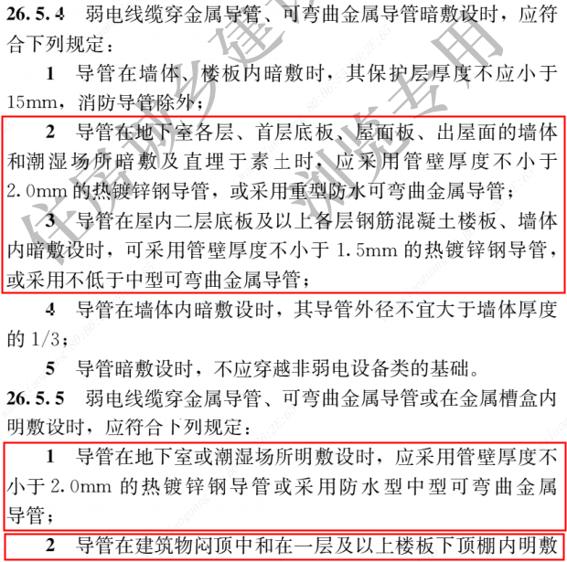
线缆型号 | 参考外径 （mm） | 电缆截面积 （mm2） |  | 35 | 27.5 | 593.96
RVV-2*1.0 | 7.5 | 44 |  | 50 | 32.1 | 809.28
RVV-3*1.0 | 8.0 | 50 |  | 70 | 37.1 | 1081.03
RVV-5*1.0 | 9.8 | 75 |  | 95 | 42.2 | 1398.67
RVV-7*1.0 | 11.0 | 95 |  | 120 | 47.7 | 1787.01
RVV-10*1.0 | 14.5 | 165 |  | 150 | 51.4 | 2074.99
RVV-12*1.0 | 14.8 | 172 |  | 185 | 57.7 | 2614.82
RVV-2*1.5 | 8.6 | 58 |  | 240 | 64.9 | 3308.10
RVV-3*1.5 | 9.4 | 69 |  | 300 | 74.0 | 4300.84
RVV-5*1.5 | 11.6 | 106 | 4芯电力电缆 | 2.5 | 12.8 | 128.68
RVV-7*1.5 | 13.3 | 139 |  | 4 | 13.7 | 147.41
RVV-10*1.5 | 17.4 | 238 |  | 6 | 14.9 | 174.37
RVV-2*2.5 | 10.6 | 95 |  | 10 | 18.0 | 254.47
RVV-3*2.5 | 11.4 | 113 |  | 16 | 20.6 | 333.29
RVV-5*2.5 | 13.9 | 152 |  | 25 | 24.8 | 483.05
RVV-7*2.5 | 15.8 | 196 |  | 35 | 27.6 | 598.28
RVV-10*2.5 | 20.6 | 333 |  | 50 | 31.6 | 784.27
RVV-2*4 | 11.8 | 109 |  | 70 | 36.8 | 1063.62
RVV-3*4 | 12.4 | 121 |  | 95 | 41.8 | 1372.28
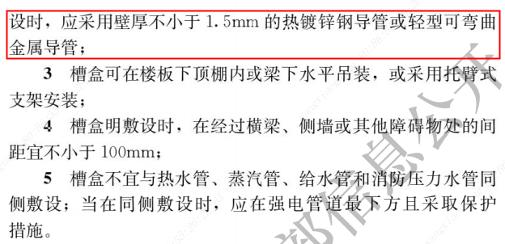
19DX101-1 表14.11 RVSVP型电线规格 |  |  |  | 120 | 46.5 | 1698.23
线缆型号 | 参考外径 （mm） | 电缆截面积 （mm2） |  | 150 | 51.6 | 2091.17
RVSVP-1*2*1.5 | 8.1 | 52 |  | 185 | 57.6 | 2605.76
RVSVP-1*2*2.5 | 9.9 | 77 |  | 240 | 64.9 | 3308.10
RVSVP-2*2*1.5 | 12.5 | 123 |  | 300 | 71.8 | 4048.92
RVSVP-2*2*2.5 | 15.5 | 189 | 4+1芯电力电缆 | 2.5 | 13.4 | 141.03
RVSVP-4*2*1.5 | 14.9 | 174 |  | 4 | 14.5 | 165.13
RVSVP-4*2*2.5 | 18.5 | 269 |  | 6 | 15.9 | 198.56
RVSVP-7*2*1.5 | 18.1 | 257 |  | 10 | 18.9 | 280.55
RVSVP-7*2*2.5 | 22.7 | 405 |  | 16 | 21.9 | 376.68
YD/T 1019-2013 四对对绞电缆 |  |  |  | 25 | 26.2 | 539.13
线缆型号 | 电缆最大外径 （mm） | 电缆截面积 （mm2） |  | 35 | 28.8 | 651.44 | GB 50311-2016 《综合布线系统工程设计规范》7.5.8
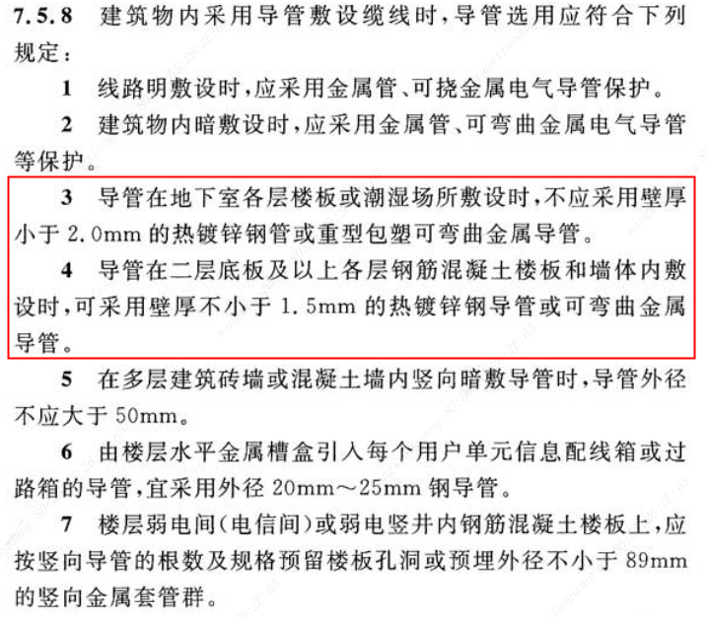
3类非屏蔽 | 6.3 | 31.17 |  | 50 | 33.4 | 876.16
3类屏蔽 | 7 | 38.48 |  | 70 | 38.8 | 1182.37
5类非屏蔽 | 6.3 | 31.17 |  | 95 | 44.1 | 1527.45
5类屏蔽 | 7 | 38.48 |  | 120 | 49.5 | 1924.42
5e类非屏蔽 | 6.3 | 31.17 |  | 150 | 54.1 | 2298.71
5e类屏蔽 | 7 | 38.48 |  | 185 | 60.5 | 2874.75
6类非屏蔽 | 6.3 | 31.17 |  | 240 | 68.2 | 3653.08
6类屏蔽 | 9 | 63.62 |  | 300 | 75.1 | 4429.65
6A类非屏蔽 | 9 | 63.62 | 5芯电力电缆 | 2.5 | 13.5 | 143.14
6A类屏蔽 | 9 | 63.62 |  | 4 | 14.8 | 172.03
7类屏蔽 | 9 | 63.62 |  | 6 | 16.1 | 203.58
7A类屏蔽 | 9 | 63.62 |  | 10 | 19.6 | 301.72
 |  |  |  | 16 | 22.4 | 394.08
 |  |  |  | 25 | 27.2 | 581.07
 |  |  |  | 35 | 30.5 | 730.62
 |  |  |  | 50 | 35.0 | 962.11
 |  |  |  | 70 | 40.8 | 1307.41
 |  |  |  | 95 | 46.4 | 1690.93
 |  |  |  | 120 | 51.7 | 2099.28
 |  |  |  | 150 | 57.4 | 2587.70
 |  |  |  | 185 | 64.1 | 3227.05
 |  |  |  | 240 | 72.3 | 4105.50
 |  |  |  | 300 | 80.0 | 5026.55

天诚
铜缆
线缆名称 | 线缆型号 | 最大外径 （mm） | 电缆截面积 （mm2）
安防专用非屏蔽双绞线 | UTP-CAT.5E Plus | 5.0 | 19.63
非屏蔽双绞线 | UTP-CAT.5E | 5.3 | 22.06
屏蔽双绞线 | FTP-CAT.5E | 6.5 | 33.18
双屏蔽双绞线 | SFTP-CAT.5E | 7.0 | 38.48
交联护套屏蔽多股双绞线 | SFTP-CAT.5E | 7.0 | 38.48
非屏蔽双绞线 23AWG | UTP-CAT.6 | 6.0 | 28.27
非屏蔽双绞线 24AWG | UTP-CAT.6 | 6.0 | 28.27
防啮齿非屏蔽双绞线 | UTP-CAT.6 | 6.0 | 28.27
非屏蔽双绞线 | UTP-CAT.6 Plus | 6.2 | 30.19
屏蔽双绞线 | FTP-CAT.6 | 7.6 | 45.36
防啮齿屏蔽双绞线 | FTP-CAT.6 | 7.5 | 44.18
室内外野战屏蔽双绞线 | FTP-CAT.6 | 7.5 | 44.18
对对屏蔽双绞线 | U/FTP-CAT.6 | 8.0 | 50.27
双屏蔽双绞线 | SFTP-CAT.6 | 8.0 | 50.27
交联护套屏蔽多股双绞线 | SFTP-CAT.6 | 9.0 | 63.62
非连续铝箔非屏蔽双绞线 | UTP-CAT.6A | 7.4 | 43.01
非屏蔽双绞线 | UTP-CAT.6A | 8.4 | 55.42
屏蔽双绞线 | FTP-CAT.6A | 7.3 | 41.85
室内外野战屏蔽双绞线 | FTP-CAT.6A | 8.0 | 50.27
对对屏蔽双绞线 | U/FTP-CAT.6A | 7.5 | 44.18
双屏蔽双绞线 | SFTP-CAT.6A | 8.2 | 52.81
屏蔽双绞线 | S/FTP-CAT.7 | 7.5 | 44.18
屏蔽双绞线 | S/FTP-CAT.7A | 7.8 | 47.78
屏蔽双绞线 | S/FTP-CAT.8 | 8.2 | 52.81
蝶形光缆（皮线光缆）
线缆名称 | 线缆型号 | 最大外径 （mm） | 电缆截面积 （mm2）
金属加强低烟无卤 | GJXH-02B6 | 2.0*3.0 | 6.00
非金属加强低烟无卤 | GJXFH-02B6 | 2.0*3.0 | 6.00
金属加强低烟无卤阻燃 | GJXZH-02B6 | 2.0*3.0 | 6.00
非金属加强低烟无卤阻燃 | GJXFZH-02B6 | 2.0*3.0 | 6.00
YXB音箱线
线缆名称 | 线缆型号 | 最大外径 （mm） | 电缆截面积 （mm2）
 | YXB-0.24 | 2.6*5.1 | 13.26
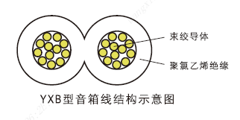
 | YXB-0.4 | 3.1*6.1 | 18.91
 | YXB-0.5 | 3.3*6.5 | 21.45
 | YXB-0.55 | 3.6*7.1 | 25.56
 | YXB-0.7 | 3.6*7.1 | 25.56
 | YXB-0.8 | 4.1*8.1 | 33.21
 | YXB-1.0 | 4.1*8.1 | 33.21
 | YXB-1.2 | 4.1*8.1 | 33.21
 | YXB-1.5 | 4.1*8.1 | 33.21
 | YXB-1.54 | 4.1*8.1 | 33.21
 | YXB-2.5 | 5.1*10.1 | 51.51
 | YXB-5.0 | 6.0*12.1 | 72.60
GYX工程音响线
线缆名称 | 线缆型号 | 最大外径 （mm） | 电缆截面积 （mm2）
 | GYX-2*1.0 | 8.4 | 55.42
 | GYX-2*1.5 | 8.7 | 59.72
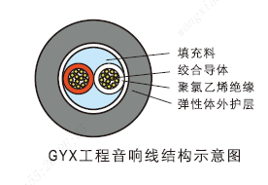
 | GYX-2*2.0 | 9.1 | 65.61
 | GYX-2*2.5 | 9.6 | 72.68
 | GYX-2*3.0 | 10.9 | 93.31
 | GYX-2*3.5 | 11.3 | 100.64
 | GYX-2*4.0 | 12.1 | 114.61
 | GYX-4*1.0 | 9.7 | 73.59
 | GYX-4*1.5 | 10.5 | 86.10
 | GYX-4*2.0 | 11.0 | 94.69
 | GYX-4*2.5 | 11.6 | 104.96
 | GYX-4*3.0 | 12.6 | 125.09
 | GYX-4*3.5 | 13.3 | 139.56
 | GYX-4*4.0 | 14.2 | 159.26
HTP话筒线
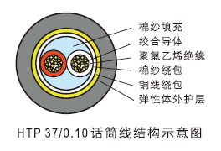
线缆名称 | 线缆型号 | 最大外径 （mm） | 电缆截面积 （mm2）
铝箔+铜丝编织 | HTP-2*20/0.10 | 6.0 | 28.27
铝箔+铜丝编织 | HTP-2*27/0.10 | 6.0 | 28.27
铝箔+铜丝编织 | HTP-2*37/0.10 | 6.0 | 28.27
铝箔+铜丝编织 | HTP-2*48/0.10 | 6.0 | 28.27
铝箔+铜丝编织 | HTP-3*20/0.10 | 6.15 | 29.71
铝箔+铜丝编织 | HTP-3*27/0.10 | 6.05 | 28.75
铝箔+铜丝编织 有铜丝缠绕和面纱缠绕 | HTP-2*37/0.10 | 6.0 | 28.27
HBYV、HBYY型电话线
线缆名称 | 线缆型号 | 最大外径 （mm） | 电缆截面积 （mm2）
1对 | HBYV-1*2*0.4 | 1.75*2.55 | 4.46
1对 | HBYV-1*2*0.5 | 1.87*2.77 | 5.18
2对 | HBYV-2*2*0.4 | 3.05*4.2 | 12.81
2对 | HBYV-2*2*0.5 | 3.05*4.7 | 14.34
电梯线缆
线缆名称 | 线缆型号 | 最大外径 （mm） | 电缆截面积 （mm2）
超五类非屏蔽网线+RVV2*0.75 | TUTP-G1 | 8.5*22.0 | 187.00
2芯皮线光缆+2*RY1.0 | TGDFH2B6+2*1.0-G1 | 4.5*19.5 | 87.75

